výsledky
Vzorek | Bývalý dodavatel | Nový dodavatel
1 | 694 | 522
2 | 587 | 497
3 | 602 | 501
4 | 498 | 613
5 | 529 | 587
6 | 641 | 421
7 | 533 | 635
8 | 512 | 548
9 | 405 | 608
10 | 659 | 466
Průměr (mg/100g) | 566.00 | 539.80
Směrodatná odchylka (mg/100g) | 87.12 | 70.38
Střední chyba průměru (mg/100g) | 27.55 | 22.26

postup Excel
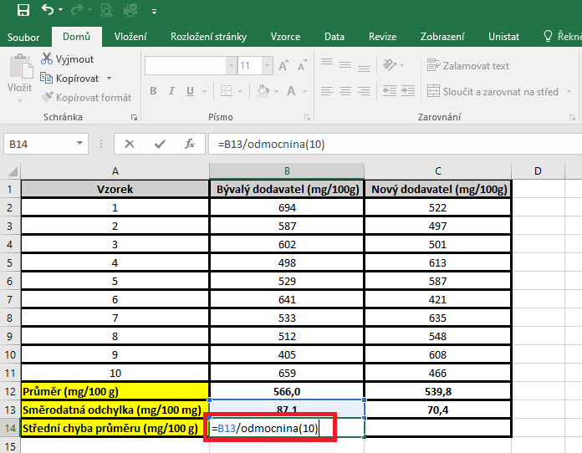
Vzorek | Bývalý dodavatel (mg/100g) | Nový dodavatel (mg/100g) | PRŮMĚR: | Kurzor umístíme do buňky, ve které chceme mít výsledek příslusného parametru.
1 | 694 | 522 |  | V hlavním menu v nabídce "Vzorce" si vybereme "Vložit funkci" a následně si zvolíme "Průměr".
2 | 587 | 497 |  | Průměr počítáme vždy pouze z hodnot daného výběrového souboru.
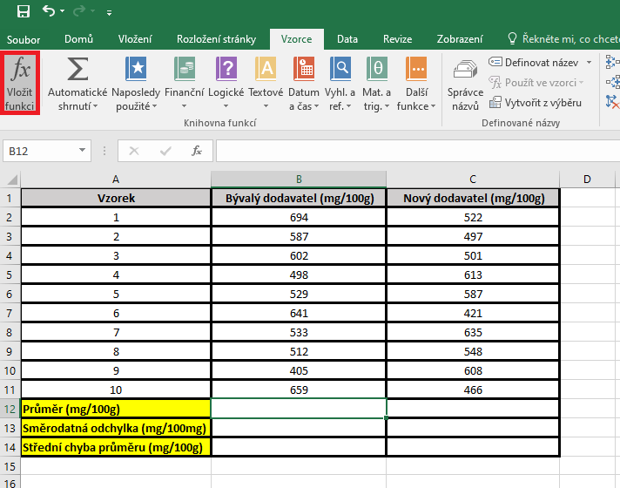
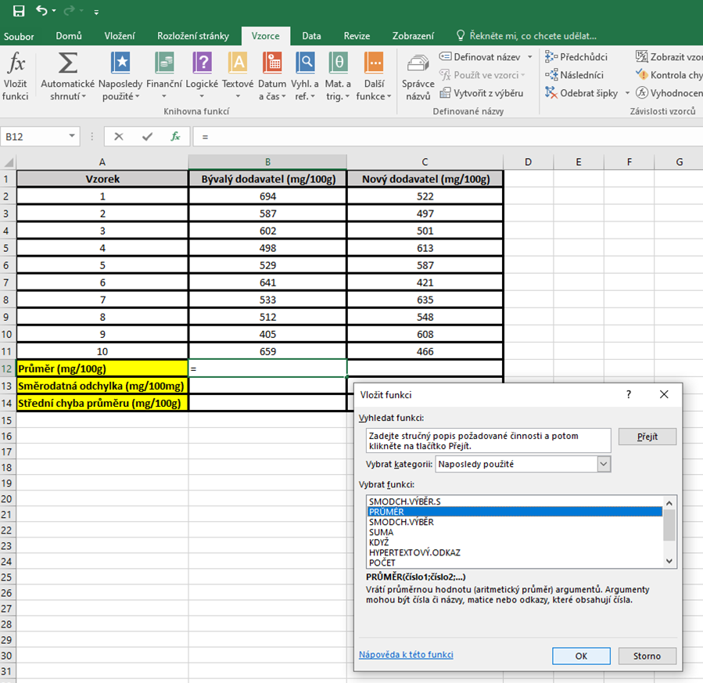
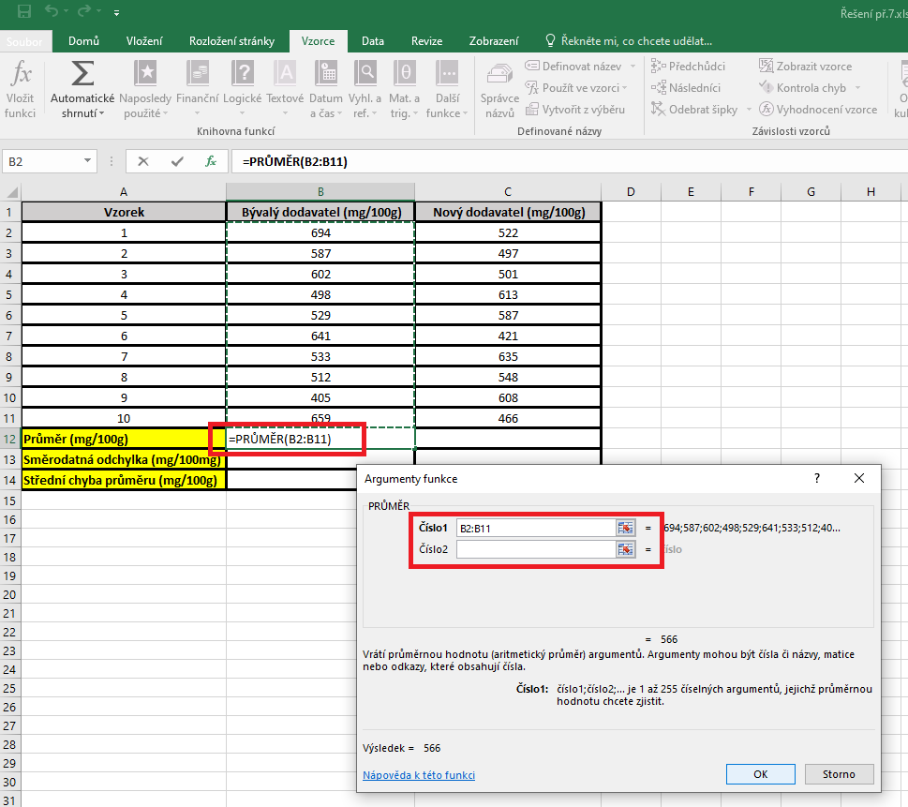
3 | 602 | 501
4 | 498 | 613
5 | 529 | 587
6 | 641 | 421
7 | 533 | 635
8 | 512 | 548
9 | 405 | 608
10 | 659 | 466
Průměr (mg/100 g)
Směrodatná odchylka (mg/100 mg)
Střední chyba průměru (mg/100 g)

 |  |  | SD | Kurzor umístíme do buňky, ve které chceme mít výsledek příslusného parametru.
 |  |  |  | V hlavním menu v nabídce "Vzorce" si vybereme "Vložit funkci" a následně si zvolíme "Smodch.vyber.S"
 |  |  |  | Směrodatnou odchylku počítáme vždy pouze z hodnot daného výběrového souboru.

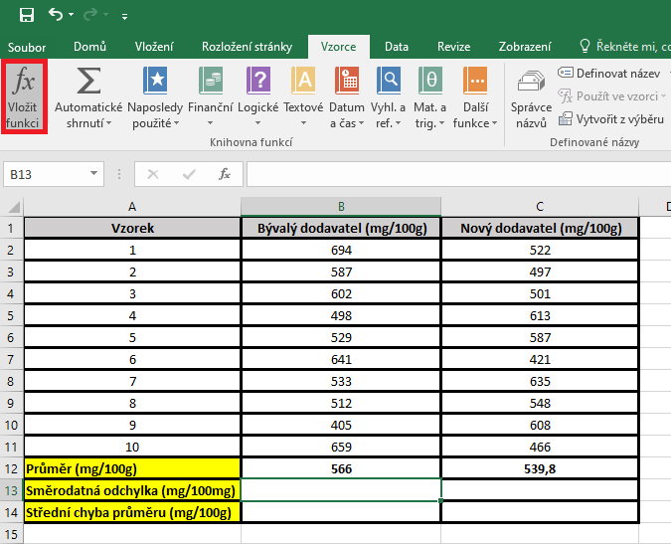
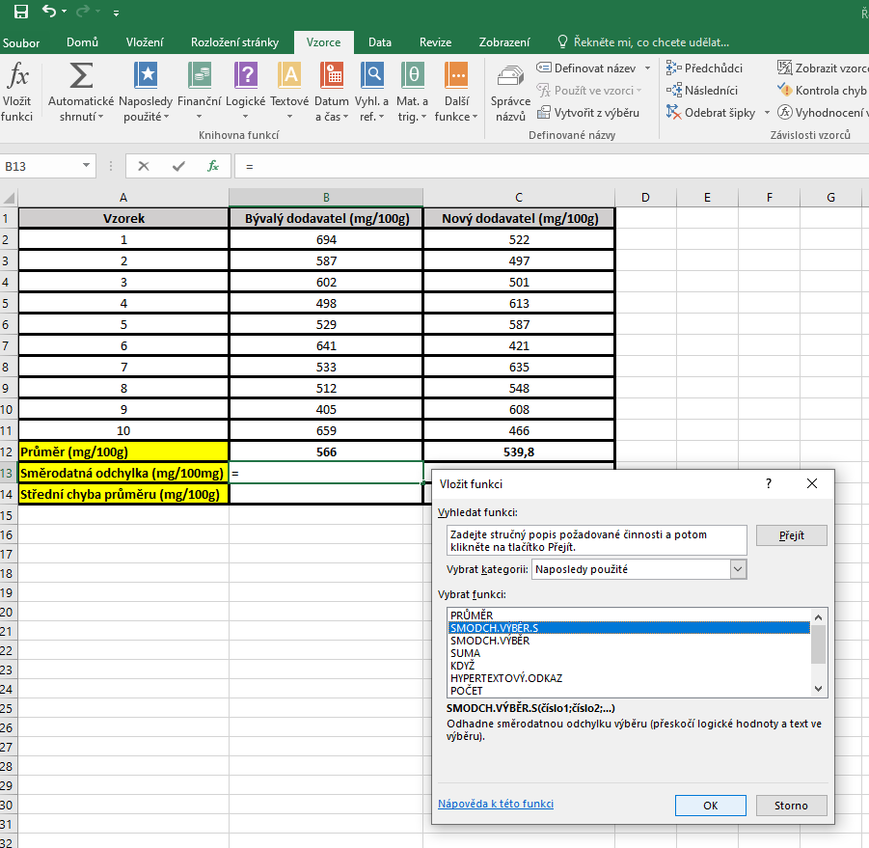
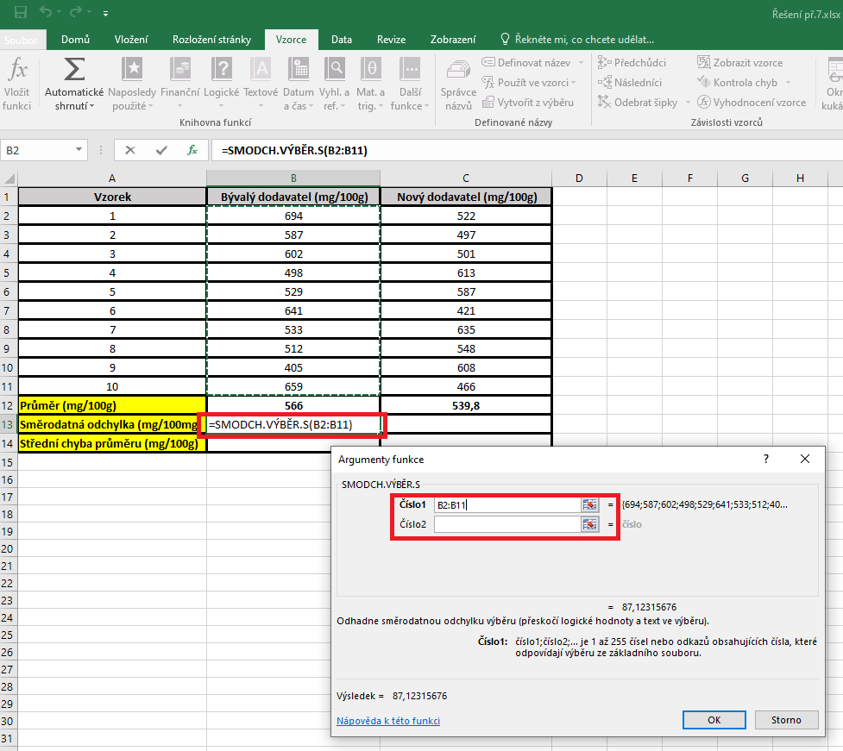

 |  |  | Střední chyba průměru |  | Kurzor umístíme do buňky, ve které chceme mít výsledek příslusného parametru.
 |  |  |  |  | Pro výpočet střední chyby průměru je třeba vytvořit vlastní vzorec, který vychází z definice tohoto parametru.
 |  |  |  |  | Střední chyba průměru je definovaná jako podíl směrodatné odchylky a odmocniny počtu hodnot v souboru

postup Unistat
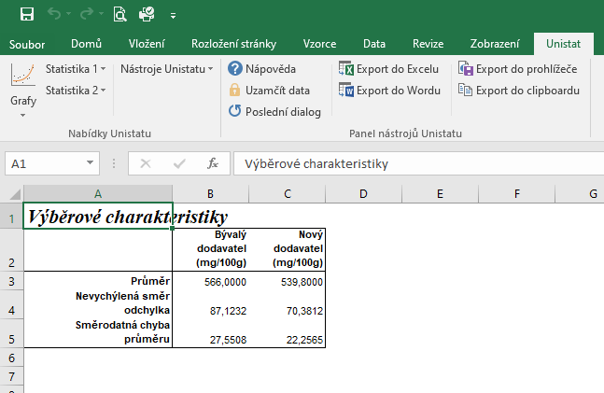
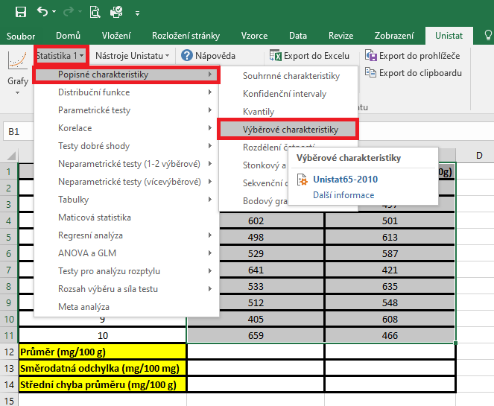
Vzorek | Bývalý dodavatel (mg/100g) | Nový dodavatel (mg/100g) | Označíme si zdrojová data výběrového souboru a v hlavním menu si vybereme nabídku "Unistat".
1 | 694 | 522 | Dále si zvolíme nabídky: Statistika 1 → Popisné charakteristiky → Výběrové charakteristiky.
2 | 587 | 497
3 | 602 | 501
4 | 498 | 613
5 | 529 | 587
6 | 641 | 421
7 | 533 | 635
8 | 512 | 548
9 | 405 | 608
10 | 659 | 466
Průměr (mg/100 g)
Směrodatná odchylka (mg/100 mg)
Střední chyba průměru (mg/100 g)

 |  |  | V následujícím dialogovém okně zvolíme nabídku "NE".



 |  |  | V následujícím dialogovém okně si vybereme zdrojová data, která chceme statisticky hodnotit a přesuneme do kolonky vybrané proměnné.

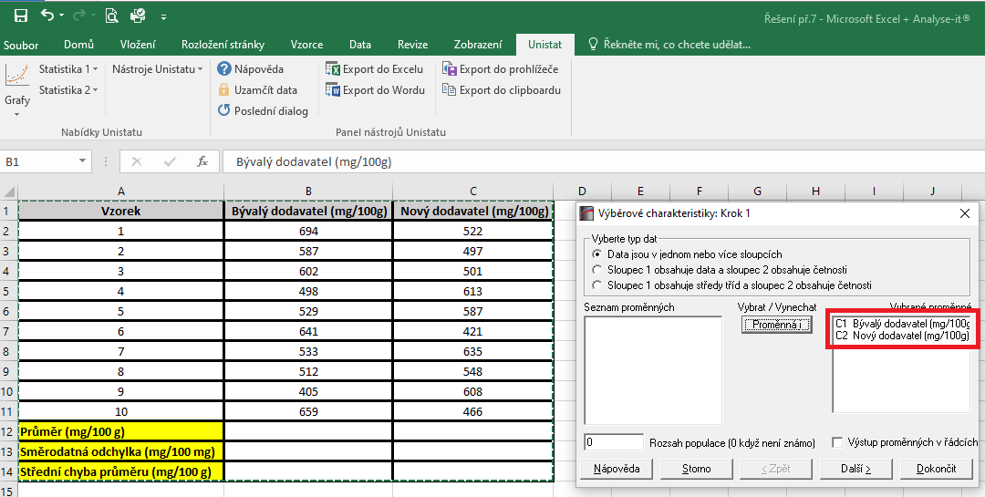

 |  |  | V následujícím dialogovém okně si označíme parametry, které chceme počítat.
 |  |  | Pro směrodatnou odchylku je nutné používat nabídku nevychýlená směrodatná odchylka a pro střední chybu průměru použijeme z nabídky směrodatná chyba průměru.
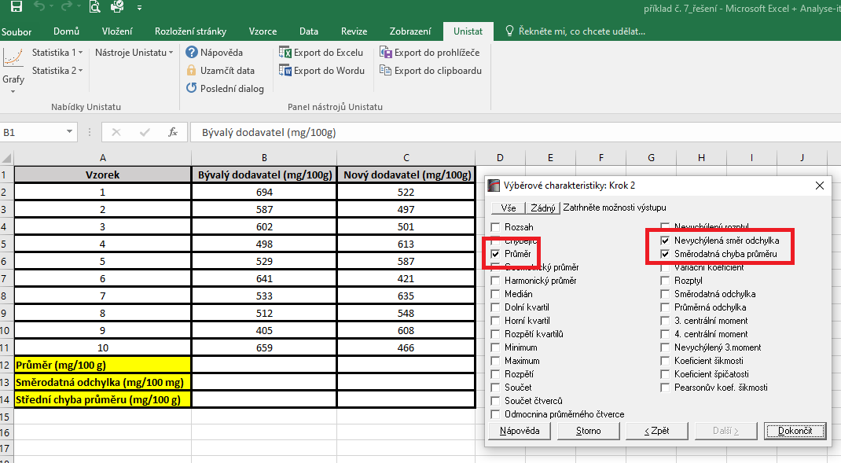

 |  |  | Dojde k vytvoření nového listu, kde jsou výsledky popisných charakteristik.

